季調値
着工建築物（床面積の合計，工事費予定額）着工新設住宅（戸数）
－ 季 節 調 整 値 －
（令和3年3月分）
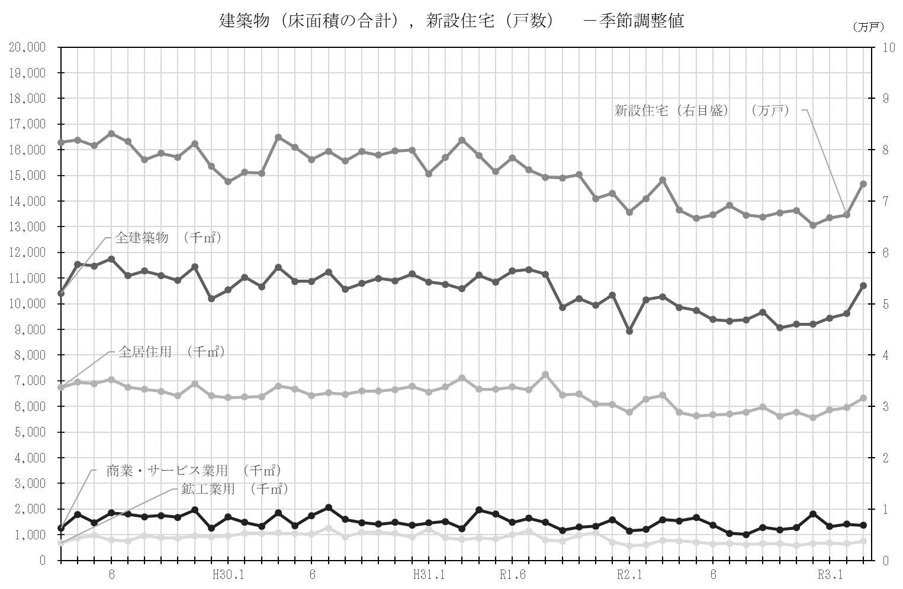
 |  |  |  | 3年1月 | 3年2月 | 3年3月
 |  |  |  |  |  |  | 3/2 | 3/3
 | 床 | 合 計 |  | 9,443 | 9,617 | 10,700 | 1.8 | 11.3
 | 面 |  | 居 住 専 用 | 5,638 | 5,734 | 5,864 | 1.7 | 2.3
着 | 積 |  | 居住産業併用 | 222 | 220 | 462 | -0.9 | 110.0
 | の |  | 農林水産業用 | 151 | 211 | 166 | 39.7 | -21.3
 | 合 |  | 鉱 工 業 用 | 679 | 650 | 745 | -4.3 | 14.6
工 | 計 |  | 公益事業用 | 636 | 629 | 1,273 | -1.1 | 102.4
 |  |  | 商 業 用 | 799 | 887 | 768 | 11.0 | -13.4
 | 千 |  | サービス業用 | 524 | 530 | 594 | 1.1 | 12.1
建 | ㎡ |  | 公務・文教用 | 701 | 690 | 724 | -1.6 | 4.9
 | 工 | 合 計 |  | 20,640 | 21,174 | 22,408 | 2.6 | 5.8
 | 事 |  | 居 住 専 用 | 11,092 | 11,128 | 11,584 | 0.3 | 4.1
築 | 費 |  | 居住産業併用 | 595 | 628 | 1,594 | 5.6 | 153.8
 | 予 |  | 農林水産業用 | 165 | 253 | 177 | 53.3 | -30.3
 | 定 |  | 鉱 工 業 用 | 1,331 | 1,518 | 1,705 | 14.1 | 12.3
物 | 額 |  | 公益事業用 | 1,068 | 1,412 | 1,662 | 32.2 | 17.7
 |  |  | 商 業 用 | 2,236 | 2,369 | 1,722 | 6.0 | -27.3
 | 億 |  | サービス業用 | 1,631 | 1,592 | 1,827 | -2.4 | 14.8
 | 円 |  | 公務・文教用 | 2,362 | 2,139 | 1,965 | -9.4 | -8.1
着 |  | 合 計 |  | 66,757 | 67,299 | 73,359 | 0.8 | 9.0
工 |  |  | 持 家 | 23,090 | 23,439 | 23,351 | 1.5 | -0.4
新 |  |  | 貸 家 | 22,745 | 25,748 | 27,895 | 13.2 | 8.3
設 |  |  | 給与住宅 | 365 | 420 | 378 | 15.1 | -10.0
住 |  |  | 分譲住宅 | 20,557 | 17,692 | 21,735 | -13.9 | 22.9
宅 |  |  | 民間資金住宅 | 60,432 | 60,625 | 66,877 | 0.3 | 10.3
(戸) |  |  | （年率換算） | 801,084 | 807,588 | 880,308

